상품제안서
리유저블 보냉가방 (특대) | 상품코드: S38394

 |  |  |  |  |  |  | 02-713-8555 | www.synergygift.co.kr
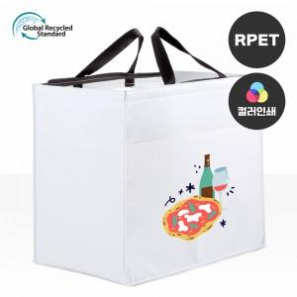

【상세/제작정보】 | <span style="font-size: 14pt;">*&nbsp;</span><span style="font-family: dotum; font-size: 14pt; background-color: rgb(255, 255, 255);">컬러인쇄 19*19 기준</span><span style="font-size: 18.6667px;"></span>

【인쇄/포장옵션】 | 실크, 풀칼라 / OPP(비닐)

【공급단가】 | 수량 | 50~ | 100~ | 500~ | 1,000~ | 3,000~
*VAT별도 | 단가 | 7,150원 | 6,980원 | 6,760원 | 6,430원 | 6,210원

【상품 URL】 | https://www.synergygift.co.kr:443/src/goods_detail.php?gdno=38394

